ORÇAMENTO_EXECUTIVO
ETAPA | VALOR ORÇADO | % | VALOR / m²
GERENCIAMENTO TÉCNICO E ADMINISTRATIVO | R$ 5,062,193.47 | 14.31% | R$ 474.83 | ÁREA CONSTRUÍDA | 10,661.12 | m²
INFRAESTRUTURA | R$ 2,848,541.68 | 8.05% | R$ 267.19
SUPRAESTRUTURA | R$ 8,560,688.95 | 24.20% | R$ 802.98
PAREDES E PAINÉIS | R$ 1,434,487.53 | 4.05% | R$ 134.55
INSTALAÇÕES ELÉTRICAS, HIDRÁULICAS, GLP E PREVENTIVAS | R$ 2,908,684.79 | 8.22% | R$ 272.83
EQUIPAMENTOS E SISTEMAS ESPECIAIS | R$ 2,076,277.77 | 5.87% | R$ 194.75
IMPERMEABILIZAÇÃO | R$ 441,429.80 | 1.25% | R$ 41.41
REVESTIMENTOS ARGAMASSADOS | R$ 2,164,829.09 | 6.12% | R$ 203.06 | 3,268,652.74
ACABAMENTOS EM PAREDE | R$ 483,917.52 | 1.37% | R$ 45.39
ACABAMENTOS EM TETO | R$ 495,265.23 | 1.40% | R$ 46.46
ACABAMENTOS EM PISO | R$ 1,103,823.65 | 3.12% | R$ 103.54
PINTURA INTERNA | R$ 1,891,027.32 | 5.34% | R$ 177.38 | MÃO DE OBRA TA PEGANDO ERRADO
ESQUADRIAS, VIDROS E FERRAGENS | R$ 2,218,820.63 | 6.27% | R$ 208.12
LOUÇAS E METAIS | R$ 325,261.70 | 0.92% | R$ 30.51 | 45.38
COBERTURA | R$ 143,854.05 | 0.41% | R$ 13.49
REVESTIMENTOS E ACABAMENTOS DE FACHADA | R$ 1,586,316.14 | 4.48% | R$ 148.79
SERVIÇOS COMPLEMENTARES | R$ 1,286,345.38 | 3.64% | R$ 120.66
PÓS-OBRA | R$ 348,429.07 | 0.98% | R$ 32.68
TOTAL | R$ 35,380,193.78 | 99% | R$ 3,318.62
 | R$ 2,752.67 | Dec-23 | 1,2 CUB

Rótulos de Linha | Soma de %
SUPRAESTRUTURA | 24.20%
GERENCIAMENTO TÉCNICO E ADMINISTRATIVO | 14.31%
INSTALAÇÕES ELÉTRICAS, HIDRÁULICAS, GLP E PREVENTIVAS | 8.22%
INFRAESTRUTURA | 8.05%
ESQUADRIAS, VIDROS E FERRAGENS | 6.27%
REVESTIMENTOS ARGAMASSADOS | 6.12%
EQUIPAMENTOS E SISTEMAS ESPECIAIS | 5.87%
PINTURA INTERNA | 5.34%
REVESTIMENTOS E ACABAMENTOS DE FACHADA | 4.48%
PAREDES E PAINÉIS | 4.05%
SERVIÇOS COMPLEMENTARES | 3.64%
ACABAMENTOS EM PISO | 3.12%
ACABAMENTOS EM TETO | 1.40%
ACABAMENTOS EM PAREDE | 1.37%
IMPERMEABILIZAÇÃO | 1.25%
LOUÇAS E METAIS | 0.92%
COBERTURA | 0.41%
Total Geral | 99.02%

VERSÕES
ETAPA | R00 | VALOR / m² | R03 | VALOR / m² | DIFERENÇA
GERENCIAMENTO TÉCNICO E ADMINISTRATIVO | R$ 4,190,344.21 | R$ 393.05 | R$ 5,062,193.47 | R$ 474.83 | R$ 871,849.27 | ÁREA CONSTRUÍDA | 10,661.12 | m²
INFRAESTRUTURA | R$ 2,616,083.11 | R$ 245.39 | R$ 2,848,541.68 | R$ 267.19 | R$ 232,458.58
SUPRAESTRUTURA | R$ 8,031,367.20 | R$ 753.33 | R$ 8,560,688.95 | R$ 802.98 | R$ 529,321.75
PAREDES E PAINÉIS | R$ 1,280,644.04 | R$ 120.12 | R$ 1,434,487.53 | R$ 134.55 | R$ 153,843.49
INSTALAÇÕES ELÉTRICAS, HIDRÁULICAS, GLP E PREVENTIVAS | R$ 3,338,446.86 | R$ 313.14 | R$ 2,908,684.79 | R$ 272.83 | -R$ 429,762.07
EQUIPAMENTOS E SISTEMAS ESPECIAIS | R$ 1,956,569.77 | R$ 183.52 | R$ 2,076,277.77 | R$ 194.75 | R$ 119,708.00
IMPERMEABILIZAÇÃO | R$ 441,429.80 | R$ 41.41 | R$ 441,429.80 | R$ 41.41 | -R$ 0.00
REVESTIMENTOS ARGAMASSADOS | R$ 2,164,832.07 | R$ 203.06 | R$ 2,164,829.09 | R$ 203.06 | -R$ 2.98
ACABAMENTOS EM PAREDE | R$ 481,502.41 | R$ 45.16 | R$ 483,917.52 | R$ 45.39 | R$ 2,415.11
ACABAMENTOS EM TETO | R$ 495,265.23 | R$ 46.46 | R$ 495,265.23 | R$ 46.46 | -R$ 0.00
ACABAMENTOS EM PISO | R$ 1,103,857.16 | R$ 103.54 | R$ 1,103,823.65 | R$ 103.54 | -R$ 33.51
PINTURA INTERNA | R$ 1,848,623.63 | R$ 173.40 | R$ 1,891,027.32 | R$ 177.38 | R$ 42,403.69
ESQUADRIAS, VIDROS E FERRAGENS | R$ 2,218,820.63 | R$ 208.12 | R$ 2,218,820.63 | R$ 208.12 | -R$ 0.00
LOUÇAS E METAIS | R$ 325,261.70 | R$ 30.51 | R$ 325,261.70 | R$ 30.51 | R$ -
COBERTURA | R$ 143,854.92 | R$ 13.49 | R$ 143,854.05 | R$ 13.49 | -R$ 0.87
REVESTIMENTOS E ACABAMENTOS DE FACHADA | R$ 1,401,343.86 | R$ 131.44 | R$ 1,586,316.14 | R$ 148.79 | R$ 184,972.28
SERVIÇOS COMPLEMENTARES | R$ 1,286,345.11 | R$ 120.66 | R$ 1,286,345.38 | R$ 120.66 | R$ 0.27
PÓS-OBRA | R$ - | R$ - | R$ 348,429.07 | R$ 32.68 | R$ 348,429.07
TOTAL | R$ 33,324,591.70 | R$ 3,125.81 | R$ 35,380,193.78 | R$ 3,318.62 | R$ 2,055,602.07
CUB/SC - dez/23 | R$ 2,752.67 | 1,13 CUB |  | 1,2 CUB | 6.17%

Rótulos de Linha | Soma de %
SUPRAESTRUTURA | 24.20%
GERENCIAMENTO TÉCNICO E ADMINISTRATIVO | 14.31%
INSTALAÇÕES ELÉTRICAS, HIDRÁULICAS, GLP E PREVENTIVAS | 8.22%
INFRAESTRUTURA | 8.05%
ESQUADRIAS, VIDROS E FERRAGENS | 6.27%
REVESTIMENTOS ARGAMASSADOS | 6.12%
EQUIPAMENTOS E SISTEMAS ESPECIAIS | 5.87%
PINTURA INTERNA | 5.34%
REVESTIMENTOS E ACABAMENTOS DE FACHADA | 4.48%
PAREDES E PAINÉIS | 4.05%
SERVIÇOS COMPLEMENTARES | 3.64%
ACABAMENTOS EM PISO | 3.12%
ACABAMENTOS EM TETO | 1.40%
ACABAMENTOS EM PAREDE | 1.37%
IMPERMEABILIZAÇÃO | 1.25%
LOUÇAS E METAIS | 0.92%
COBERTURA | 0.41%
Total Geral | 99.02%

COMPARAÇÕES
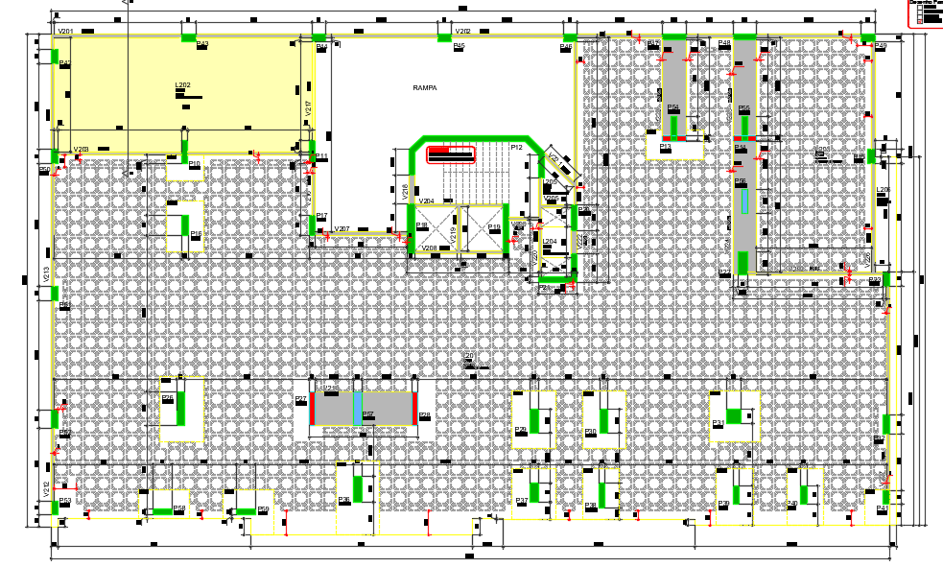
 |  |  |  |  | G1
 |  |  |  |  | 2 VIGAS 100X120
 |  |  |  |  | 1 VIGA 145X120
 |  |  |  |  | G2 E G3 sem grandes vigas

ESTRUTURA | PROTENDIDO | AVENARIA ESTRUTURAL | DIFERENÇA
VALOR SUPRAESTRUTURA | #REF! | #REF! | #REF!
VALOR TOTAL ORÇADO | #REF! | #REF! | #REF!
VALOR / AC* | #REF! | #REF! | #REF!
VALOR / AP** | #REF! | #REF! | #REF!
VALOR / UNIDADE | #REF! | #REF! | #REF!
 |  |  | #REF!

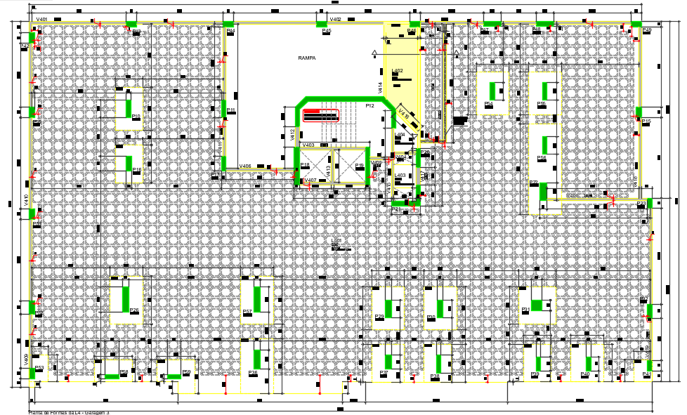
 | la vie
 | ARMADURA

CONTRAPISO | ARG ESTABILIZADA | VIRADO EM OBRA | DIFERENÇA
VALOR REVESTIMENTOS | #REF! | #REF! | #REF!
VALOR TOTAL ORÇADO | #REF! | #REF! | #REF!
VALOR / AC* | #REF! | #REF! | #REF!
VALOR / AP** | #REF! | #REF! | #REF!
VALOR / UNIDADE | #REF! | #REF! | #REF!
 |  |  | #REF! |  | normal
 |  |  |  |  | 0,18 - 0,24

 | LA VIE - MG3 | AREA | 10125.08
 | AÇO | kg | 180514.3 | 81.40405
 | CONCRETO | m³ | 2217.51 | 0.21901
 | FORMA | m² | 14488.81 | 6.53382

 | SAK | AREA | 1700
 | AÇO | kg | 54290.71 | 94.03268
 | CONCRETO | m³ | 577.36 | 0.33962
 | FORMA | m² | 4701.65 | 8.14336

 | PAESSAGGIO | AREA | 16348.1
 | AÇO | kg | 388922.00 | 86.59646
 | CONCRETO | m³ | 4491.20 | 0.27472
 | FORMA | m² | 22817.00 | 5.08038

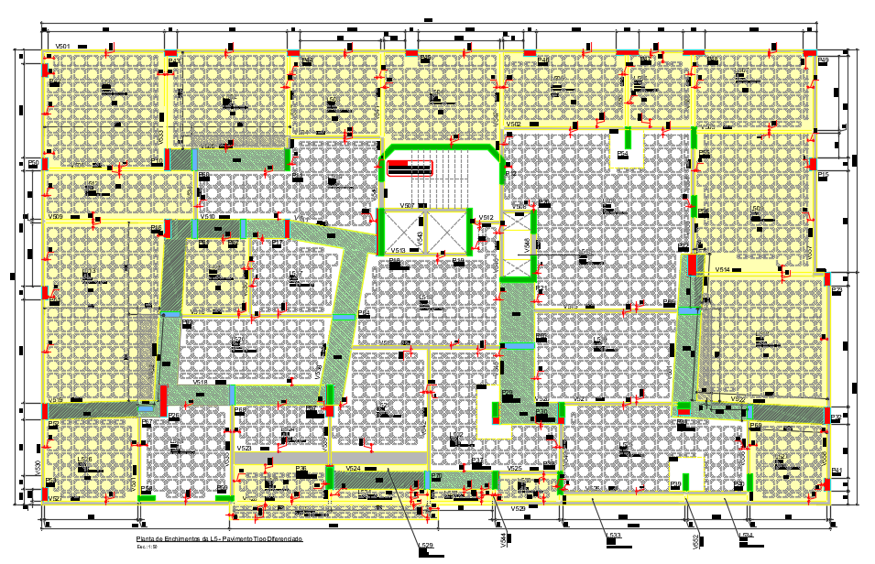
 | MAIORI
 | AÇO | kg | 211,302.20 | 102.171
 | CONCRETO | m³ | 2,068.13 | 0.194 | #REF!
 | FORMA | m² | 10,835.64 | 5.239

 | MARINE
 | AÇO | kg | 81231.1 | 79.374
 | CONCRETO | m³ | 1023.4 | 0.096
 | FORMA | m² | 9415.61 | 9.200

